B5サイズ
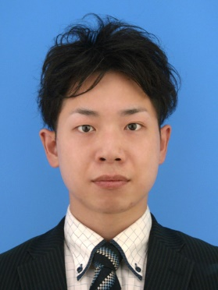
写真を貼る位置
写真を貼る必要がある場合
1.縦 36～40mm
横 24～30mm
2.本人単身胸から上
3.裏面のりづけ
4 裏面に氏名記入
履 歴 書 |  |  | 2024年 月 日 現在
ふりがな | でむら かずひこ |  | 男 |  | 年 | 月 | 学 歴 ・ 職 歴
氏 名 | 出村 和彦

生年月日 | 1991 年 6 月 23 日生（満 32 歳）
ふりがな | おおさかしひらのくながよしでと
現住所 〒 | 547-0016 |  |  | E-mail
大阪市平野区長吉長原4-12-14 |  |  |  | kdengineer5298@gmail.com

ふりがな | おおさかしひらのくながよしでと
連絡先 〒 | 547-0016 |  |  | E-mail
大阪市平野区長吉長原4-12-14 |  |  |  | kdengineer5298@gmail.com

年 | 月 | 学 歴 ・ 職 歴 |  |  | 年 | 月 | 免 許 ・ 資 格
 |  | 学 歴 |  |  | 2010 | 6 | 普通自動車第一種運転免許（AT限定） 取得
2010 | 3 | 大阪市立上宮高等学校 卒業 |  |  | 2022 | 3 | Oracle Certified Java Programmer, Silver SE 11 取得
2011 | 4 | 大阪電気通信大学総合情報学部 入学
2015 | 3 | 大阪電気通信大学総合情報学部 卒業

 |  | 職 歴
2015 | 4 | 株式会社 電算情報技研 入社 |  |  | 志望の動機、自己PR、趣味、特技など |  |  | 通勤時間
 |  |  |  |  | 私は御社でWebエンジニアとして働きたいと考えています。 専門的なスキルを武器に活躍して、お客様のお役に立ちたいと考えております。 エンジニアとして働く為に、プログラミングを独学で学習し、積極的に現役エンジニアの方々にお話を伺いながら、学習を進めて参りました。 目標達成の為に計画をしっかりと立て、継続して物事に取り組める点が自分の長所になります。 チーム開発の経験もありますので、この経験も御社で是非活かしていきたいと考えています。 |  |  | 約 1 時間 分
2021 | 2 | 一身上の都合により退職
2021 | 6 | 株式会社 フルウィル 入社 |  |  |  |  |  | 扶養家族（配偶者を除く）
2023 | 3 | 一身上の都合により退職 |  |  |  |  |  | 0人
 |  |  |  |  |  |  |  | 配偶者 | 配偶者の扶養義務
 |  | 以上 |  |  |  |  |  | 無 | 無
 |  |  |  |  | 本人希望記入欄（特に待遇・職種・勤務時間・その他についての希望などがあれば記入）
 |  |  |  |  | 貴社の規定に従います。

